Sheet1
序号 | 起点 | 终点 | 时长（s） | 距离（km） | 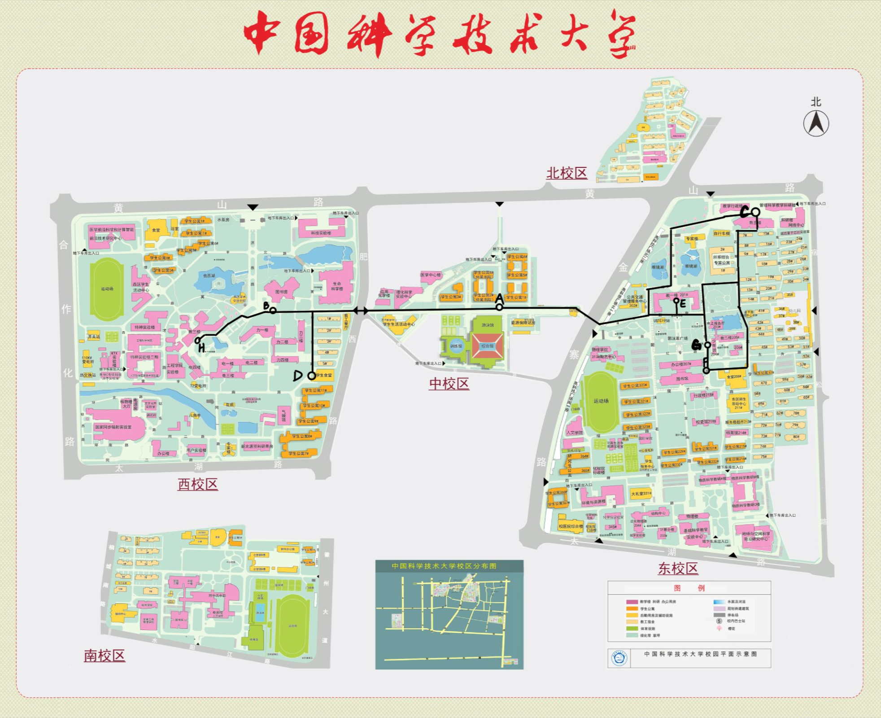
1 | A | B | 273 | 0.8
2 | C | A | 586 | 1.1
3 | B | D | 193 | 0.3
4 | A | E | 191 | 0.6
5 | C | F | 167 | 0.4
6 | G | C | 118 | 0.1
7 | E | A | 204 | 0.6
8 | H | G | 476 | 1.4
9 | A | H | 306 | 0.9
10 | D | A | 442 | 0.8
11 | H | D | 178 | 0.5
12 | A | H | 427 | 1
13 | A | E | 287 | 0.6
14 | H | A | 337 | 0.8
15 | A | H | 287 | 0.9
16 | A | G | 248 | 0.7
17 | F | A | 321 | 0.9
18 | C | G | 191 | 0.4
19 | H | A | 347 | 0.8
20 | D | A | 394 | 0.8

